상품제안서
SP 키캡 키링(1구~9구)굿즈 맞춤제작 | 상품코드: F32871

 |  |  |  |  |  |  | 02-412-0044 | www.easy1.co.kr
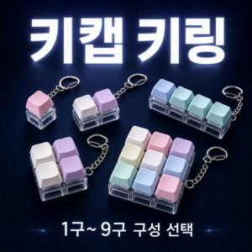

【상세/제작정보】 | <p>인쇄비</p><p>1구&nbsp; 레이저 200원&nbsp; 전사400</p><p>2구&nbsp; 레이저 300원&nbsp; 전사600</p><p>3구&nbsp; 레이저 400원&nbsp; 전사800</p><p>4구&nbsp; 레이저 500원&nbsp; 전사1000</p><p>9구&nbsp; 레이저 1000원&nbsp; 전사2000부과세별도​&nbsp;</p>

【인쇄/포장옵션】 | 풀칼라 / OPP(비닐)

【공급단가】 | 수량 | 500~ | 1,000~ | 3,000~ | 5,000~ | 10,000~
*VAT별도 | 1구 | 1,300원 | 1,280원 | 1,250원 | 1,200원 | 1,150원
 | 2구 | 1,560원 | 1,530원 | 1,500원 | 1,440원 | 1,380원
 | 3구 | 1,820원 | 1,790원 | 1,750원 | 1,680원 | 1,610원
 | 4구(ㅣ형 ㅁ형) | 2,210원 | 2,170원 | 2,120원 | 2,040원 | 1,950원

【상품 URL】 | https://dev.easy1.co.kr:443/src/goods_detail.php?gdno=32871

